MENU
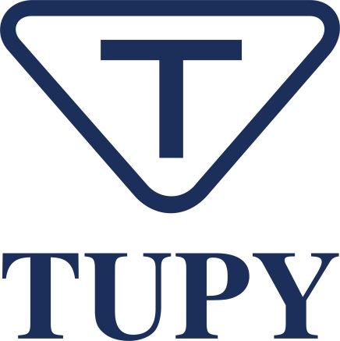

 | Observações

Observações
1) | Informações apresentadas conforme diretrizes do Global Reporting Initiative (GRI)
2) | Informações das nossas operações no Brasil (Joinville e Mauá) e no México (Ramos e Saltillo) e nossos escritórios no Brasil (São Paulo), nos Estados Unidos (Detroit e Indianápolis) e na Europa (Munique, Alemanha).
3) | Valores dos últimos 4 anos, 2018, 2019, 2020, e 2021 exceto quando indicado
4) | Indicadores não auditados
5) | Não foram incluídas as informações das operações de ferro fundido localizadas em Betim (Brasil) e Aveiro (Portugal), adquiridas em outubro de 2021, bem como os novos escritórios na Itália e na Holanda, exceto quando mencionados.

 | Notices

Notices
 | This is a free translation of the Portuguese version
1) | The report has been prepared in accordance with the guidelines outlined in the Global Reporting Initiative (GRI) Standards
2) | This report contains information on our operations in Brazil (Joinville and Mauá) and Mexico (Ramos and Saltillo) and our offices in Brazil (São Paulo), the US (Detroit and Indianapolis) and Europe (Munich, Germany)
3) | Values presented refer to the last 4 years, 2018, 2019, 2020 and 2021 except if otherwise indicated
4) | Unaudited values
5) | Information about our cast iron operations in Betim (MG/Brazil) and Aveiro (Portugal), which were acquired in October 2021, and our new offices in Italy and the Netherlands, has not been included in this report unless otherwise specified.

